TOP STAY SE
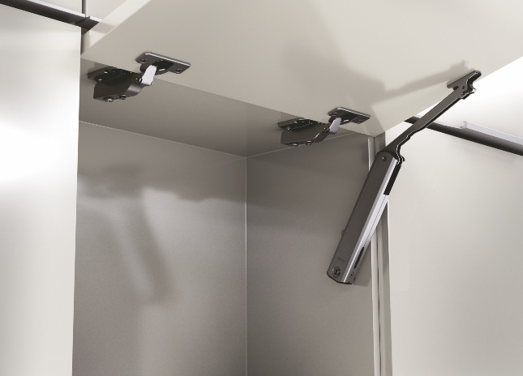 TOP STAY SE

высота фасада h=250-600мм
до ширины фасада 600мм используйте один механизм

1 | 1. Введите размеры фасада и вес ручки:
 | Высота, миллиметры (max. 600мм) | Ширина, миллиметры | + | Вес ручки, граммы
 | 400 | 800 |  | 150
2 | 2. Из раскрывающегося списка выберите материал фасада и получите значение индекса
 |  | Вес фасада, кг. | Индекс
 |  | 4.05 | 1622
3 | 3. Выберите модель подъемного механизма TOP STAYS SE соответствующего полученному индексу. Значение индекса должно попадать в пределы значений для отдельного механизма. Чем ближе индекс к среднему значению тем проще будет осуществляться регулировка механизма.
 | Артикул механизма | Пределы значений индекса | Среднее значение индекса
 | ТOP STAY (SE00AL) light | 200 - 1000 | 600
 | ТOP STAY (SE00AM) medium | 500 - 1500 | 1000
 | ТOP STAY (SE00AH) strong | 960 - 2350 | 1655

TOP STAY SE push

высота фасада h=250-600мм
до ширины фасада 600мм используйте один механизм

1 | 1. Введите размеры фасада и вес ручки:
 | Высота, миллиметры (max. 600мм) | Ширина, миллиметры | + | Вес ручки, граммы
 | 350 | 600
2 | 2. Из раскрывающегося списка выберите материал фасада и получите значение индекса
 |  | Вес фасада, кг. | Индекс
 |  | 2.56 | 897
3 | 3. Выберите модель подъемного механизма TOP STAYS SE соответствующего полученному индексу. Значение индекса должно попадать в пределы значений для отдельного механизма. Чем ближе индекс к среднему значению тем проще будет осуществляться регулировка механизма.
 | Артикул механизма | Пределы значений индекса | Среднее значение индекса
 | ТOP STAY (SE2FAL) light | 200 - 1000 | 600
 | ТOP STAY (SE2FAM) medium | 500 - 1400 | 950
 | ТOP STAY (SE2FAH) strong | 960 - 2050 | 1505

